Blad1
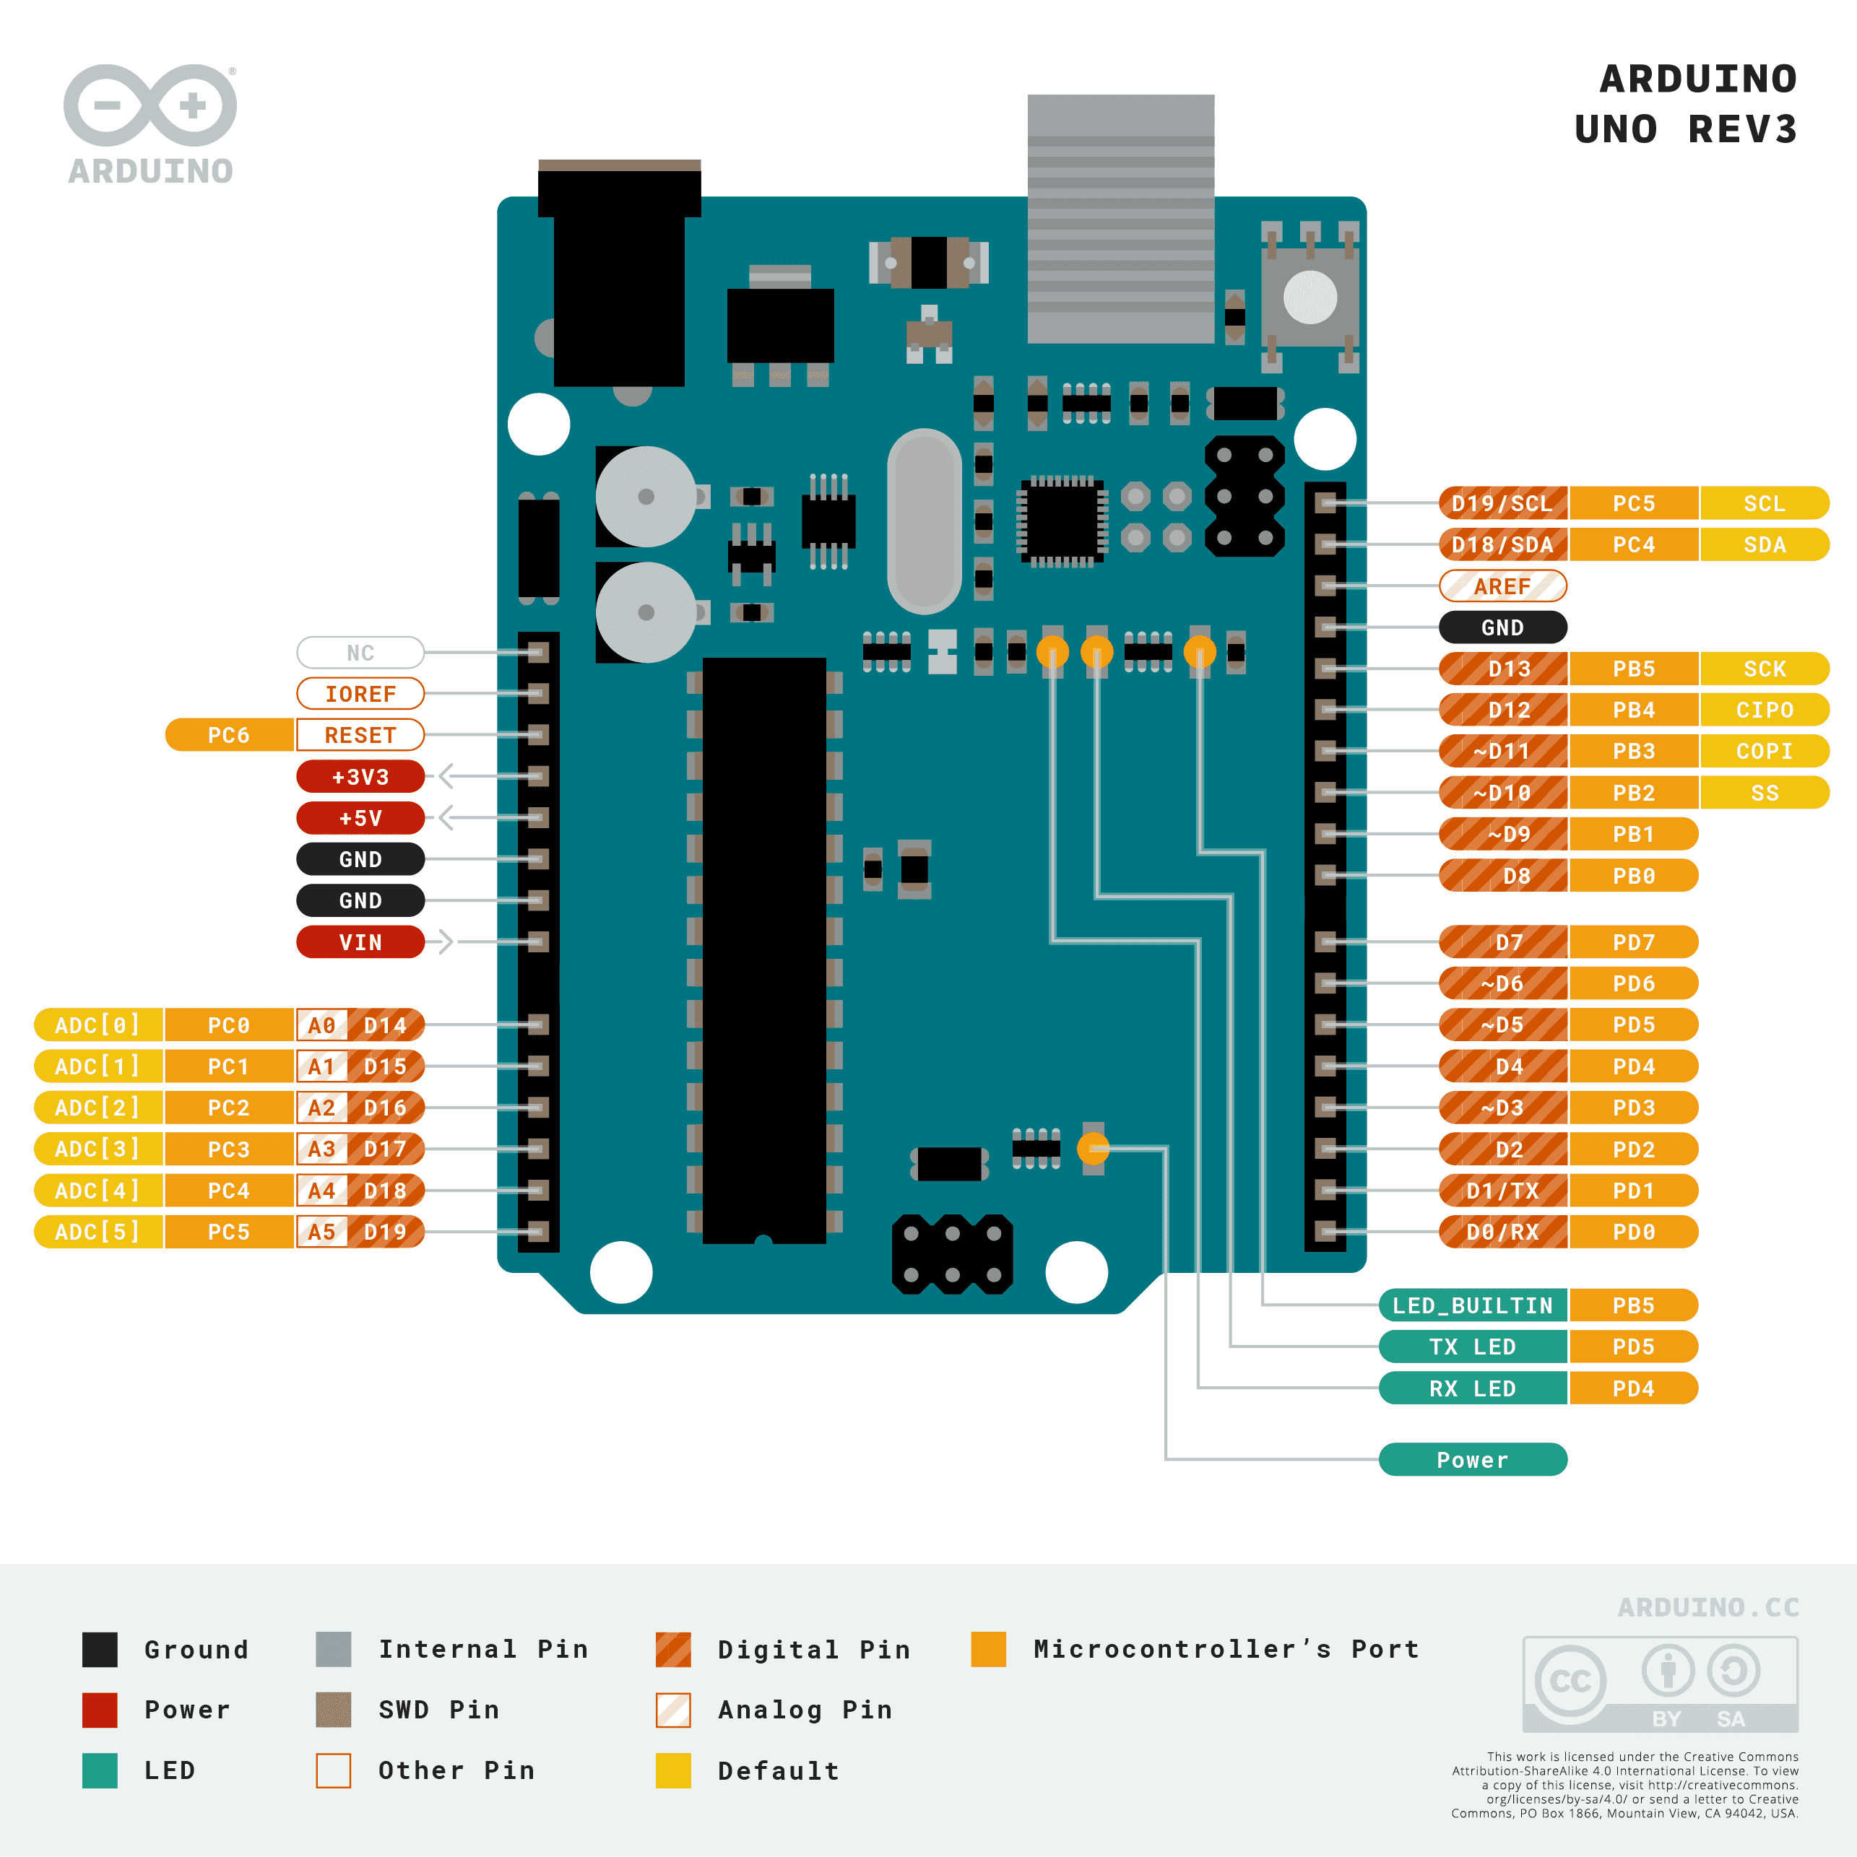
PIN | INPUT/ OUTPUT | FUNCTION | MODULE
D0
D1
D2
D3
D4
D5
D6
D7
D8
D9
D10
D11
D12
D13
D14
D15
D16
D17
D18
D19

